Rapor Sayfası
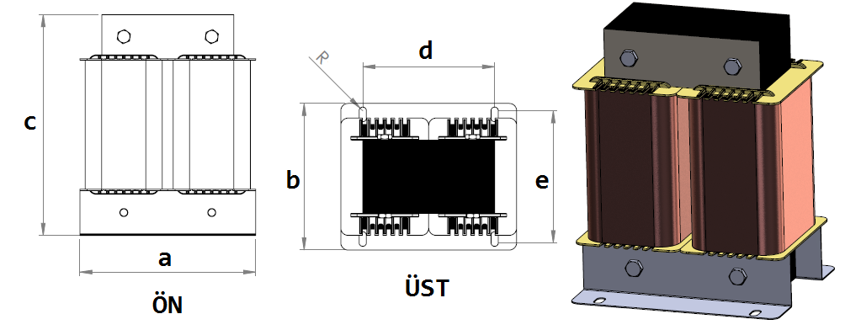
Trafo Tipi : | Şönt Trifaz Trafosu Hesap Ozeti |  |  |  |  |  |  |  | Tarih : |  | 2021-05-12
Değerler
Güç : | 25000.0 VA |  |  |  |  | Primer Agirlik(Al) : | 9.237 kg |  | Karkas Ölçüleri : | 60.0 x 110.0 x 171.0
Sac kk : | 4.1 |  |  |  |  | Sekonder Agirlik(Al): |  |  | Trafo Ölçüleri : | 360.0 x 230.0 x 300.0 x 300.0 x 175.0
Sac © | 0.5 mm |  |  |  |  | Primer Agirlik(Cu) : | 0.0 kg |  | Klemens & Ayak : | TRV4M / 25.0 / 18.0 - 84 Kose
Gauss : | 11500.0 |  |  |  |  | Sekonder Agirlik(Cu) : |  |  | Sac Agirlik : | 57.992 kg(EI Sac)
Frekans : | 50.0 Hz |  |  |  |  | Toplam Agirlik : | Al:9.237 // Cu:0.0kg

Primer |  |  |  |  |  |  |  | Sekonder
 |  |  |  |  |  | 400.0 V ( 400.0V ) |  |  |  | 5.75
1 NOLU KADEME: |  |  |  |  |  |  |  |  |  | 20.372
Tel : | Al |  |  |  |  |  |  |  |  | 36.084
Cap : | 0 |  |  |  |  |  |  |  |  | 10692
Kesit : | 24 |  |  |  |  |  |  |  |  | 9326.096
Akim : | 36 |  |  |  |  |  |  |  |  | 63
Kat : | 5 |  |  |  |  |  |  |  |  | 52.93
Uzunluk : | 47.513 |  |  |  |  |  |  |  |  | 66
 |  | -- Teller -- |  |  |  |  |  |  |  | 137.058
Yuv. Tel : |  |  |  |  |  | 109 sp |  |  |  | 0.765
Ytel Agr : |  |  |  |  |  |  |  |  |  | 1.575
Kare Tel : | 6.0x4.0 |  |  |  |  |  |  |  |  | 109.227
Ktel Agr : | 3.0788424 |  |  |  |  |  |  |  |  | 0.61
Folyo : |  |  |  |  |  |  |  |  |  | 1.473
Folyo Agr : |  |  |  |  |  |  |  |  |  | 100.615
Kapton : |  |  |  |  |  |  |  |  |  | 0.76
 |  |  |  |  |  |  |  |  |  | 1.572
 |  |  |  |  |  |  |  |  |  | 108.99

 | IZOLASYON DEGERLERI
 | Primer Kademe |  |  |  | Tur | Ekran
 | Yok |  |  |  | Yok | Yok
 | VA Kademe |  |  |  | Tur | Ekstra
 | Yok |  |  |  | Yok | Yok
 | Primer-Sekonder |  |  |  | Tur
 | Yok |  |  |  | Yok
 | NÜVE ÖLÇÜLERİ (mm)
 | a | b | c | d | e | f
 | 360.0 mm | 151.0 mm | 318.0 mm
 | TRAFO ÖLÇÜLERİ (mm)
 | a | b | c | d | e | f
 | 360.0 mm | 230.0 mm | 300.0 mm | 300.0 mm | 175.0 mm | 0.0 mm

